2021_data
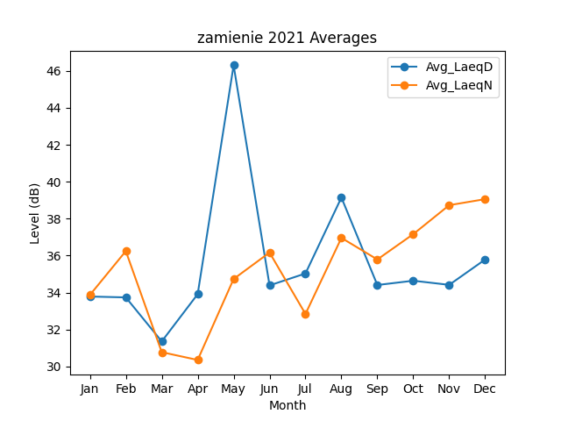
Month | Avg_LaeqD | Avg_LaeqN
1 | 33.784686777 | 33.86782484
2 | 33.738185403 | 36.245104674
3 | 31.354724437 | 30.772864652
4 | 33.913400319 | 30.351317596
5 | 46.305079304 | 34.734168346
6 | 34.387963791 | 36.166402476
7 | 35.032911549 | 32.839851749
8 | 39.144663464 | 36.959644134
9 | 34.408159928 | 35.790530655
10 | 34.640828333 | 37.162647153
11 | 34.417046153 | 38.730256065
12 | 35.789295883 | 39.057447662

